Início
Funções Estatísticas (Cap. 8)
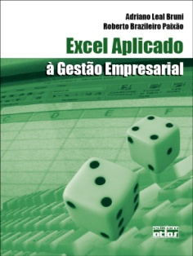
Excel Aplicado à Gestão Empresarial
Adriano Leal Bruni (albruni@minhasaulas.com.br)
Roberto Brazileiro Paixão (brazileiro@valorintelectual.com.br)

Este aplicativo consiste em ferramenta auxiliar do livro e apresenta uma série de exercícios
para a fixação da aprendizagem. Seu conteúdo está estruturado sob a forma de atividades
que podem ser executadas sequencialmente. As respostas correspondem às planilhas
indicadas com "R".

Bom trabalho e muito sucesso!

Lista descritivas | Lista regressão

